Hướng dẫn kiểm kho
Bước 1: Thêm mới phiếu kiểm kho:
- Chọn Kho hàng -> chọn Kiểm kho, click chọn nút "Thêm mới"
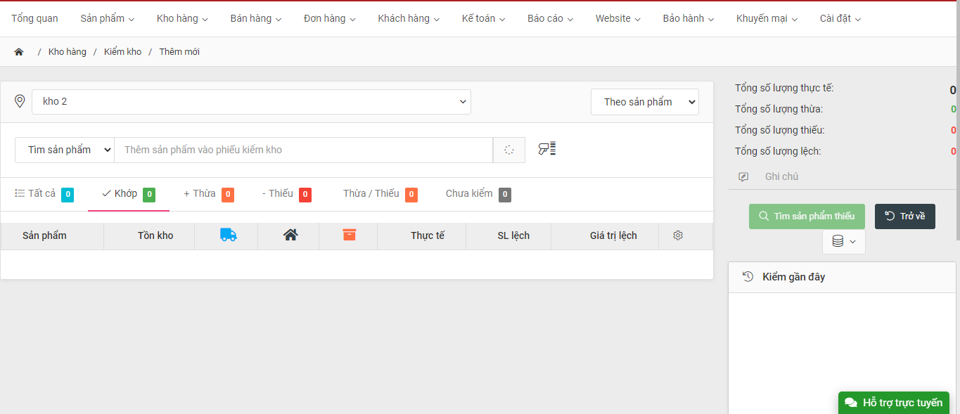
* Lựa chọn [Doanh nghiệp] với tài khoản có nhiều doanh nghiệp
* Lựa chọn [Kho]
* Lựa chọn [Loại kiểm kho]
* Điền [Ghi chú]: Thường là tên hoặc mô tả khu vực (vị trí) đang tiến hành kiểm kho.
Bước 2: Thao tác kiểm kho
* Có 2 cách để nhập số liệu kiểm kho
- Cách 1: Nhập tay hoặc dùng đầu tít sản phẩm + điền số lượng thực tế trong kho
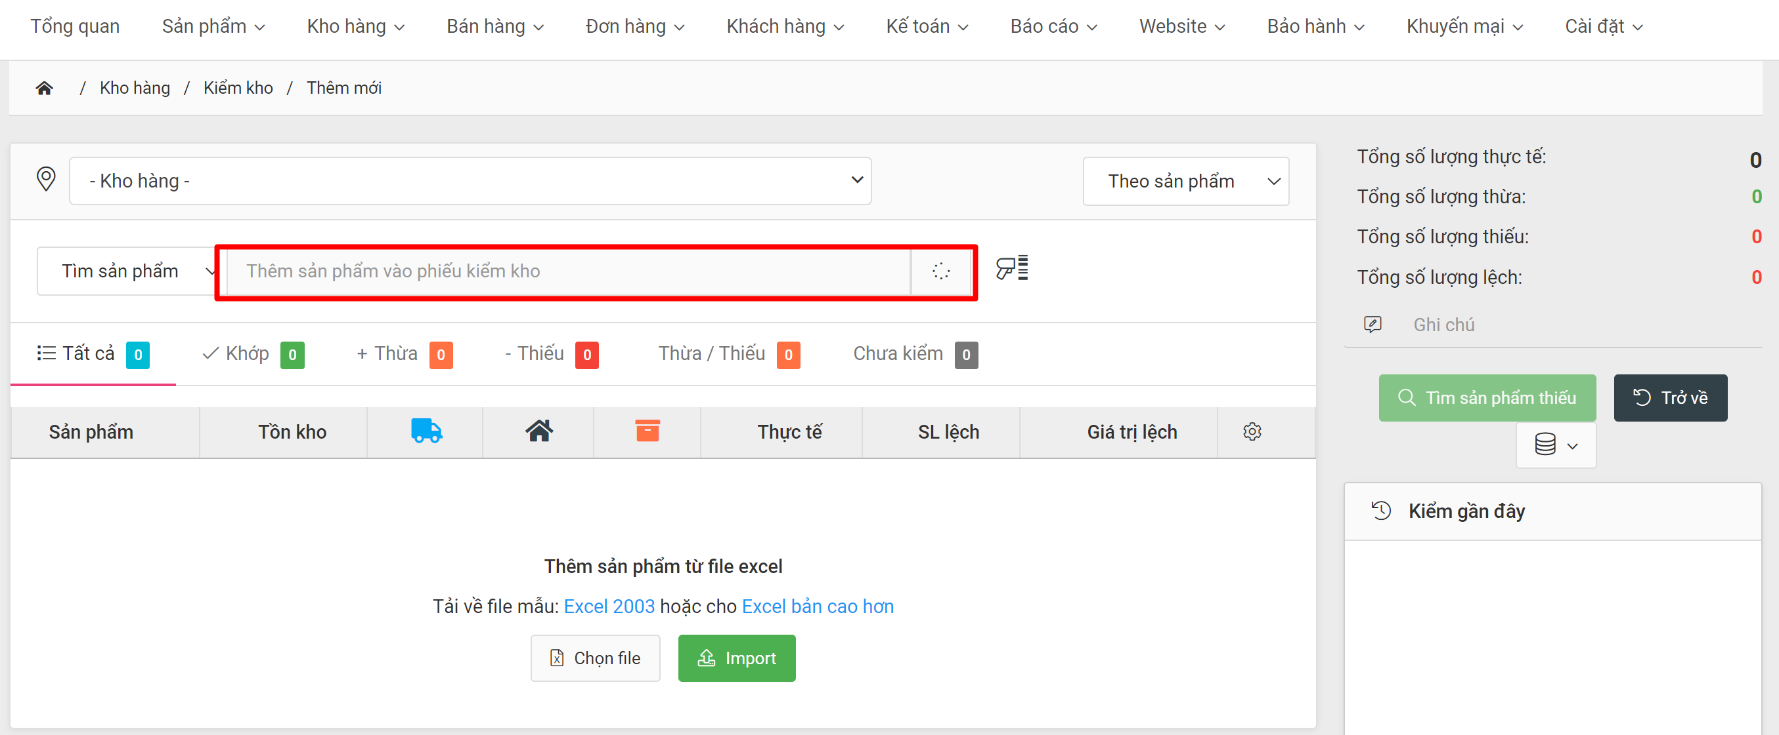
- Cách 2 : Dùng Import file excel
Tải mẫu file excel về máy -> Nhập thông tin sản phẩm kiểm kho -> Chọn file -> Import
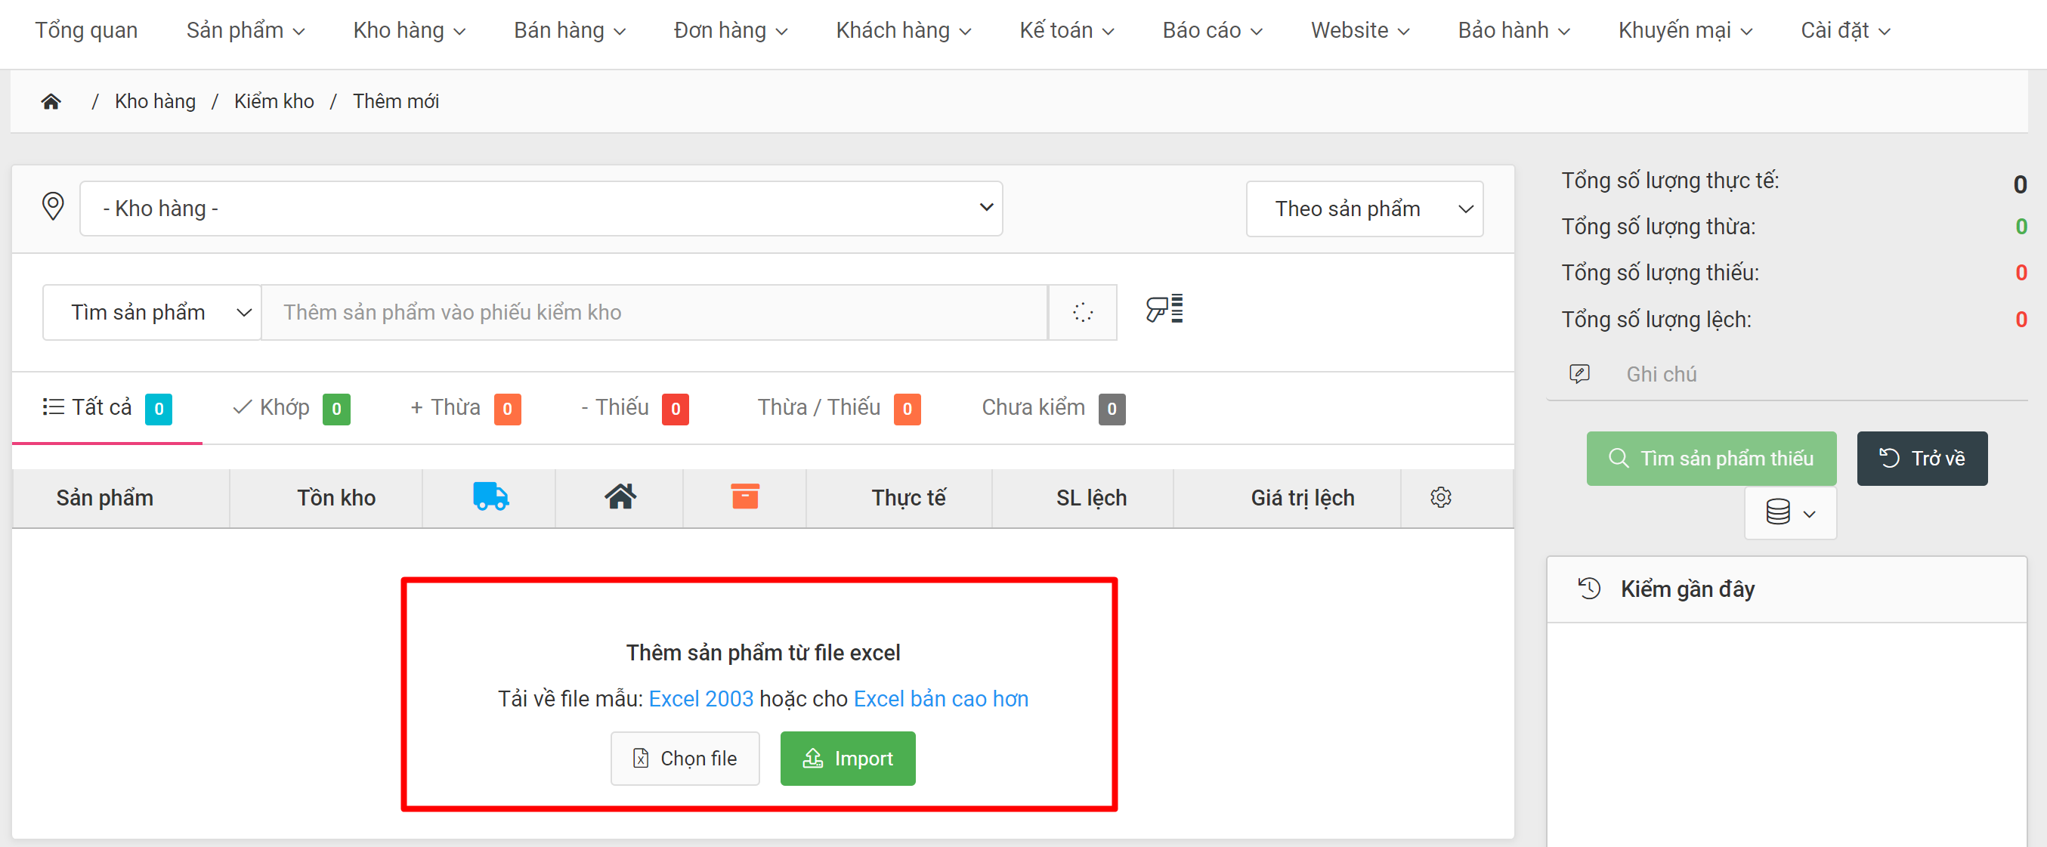
Bước 3: Xem kết quả kiểm kho
Sau khi nhập sản phẩm hoặc import sản phẩm bằng file excel thì sản phẩm được kiểm kho sẽ hiển thị ở bảng sản phẩm bên dưới
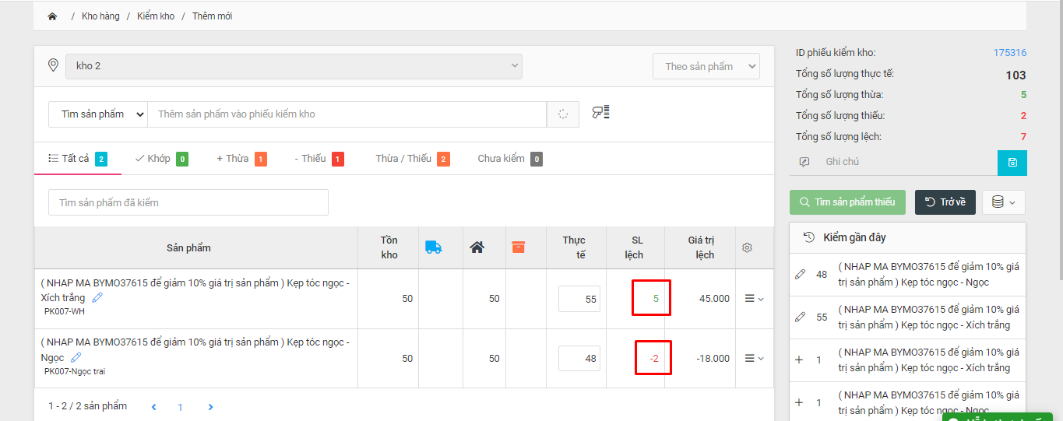
*Báo màu đỏ là chênh lệch thừa
*Báo màu xanh là chênh lệch thiếu
Bước 4 : Báo cáo kiểm kho
Vào menu Kho hàng -> Kiểm kho, click icon Thao tác -> chọn "Báo cáo" để xem Báo cáo kiểm kho
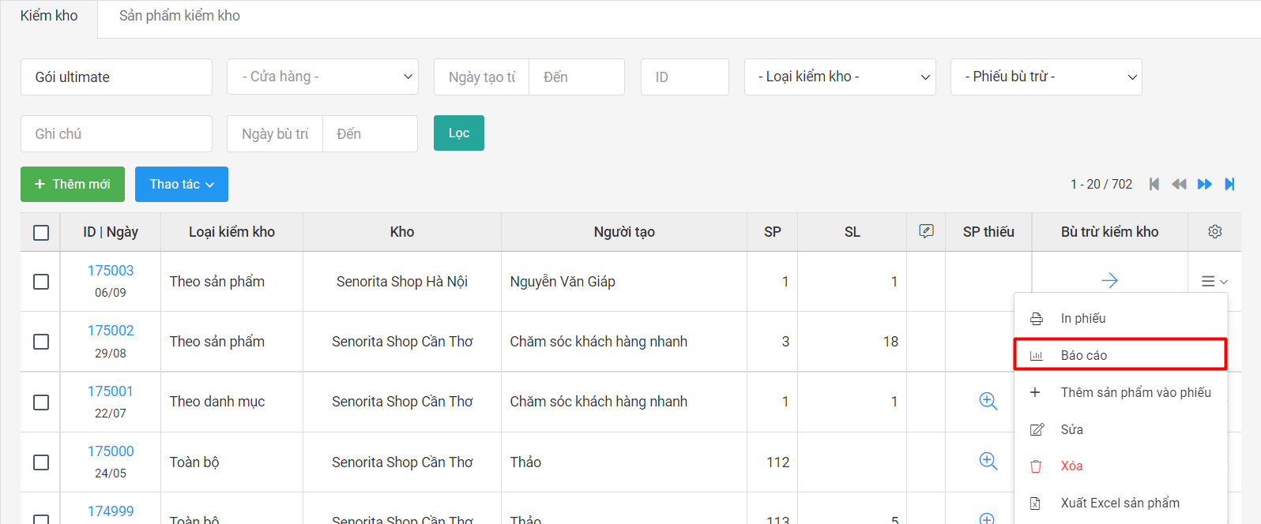

Bước 5: Bù trừ kiểm kho
- Khi muốn Tồn trên hệ thống khớp với số lượng thực tế sau khi kiểm thì nhấn nút "Bù trừ kiểm kho"
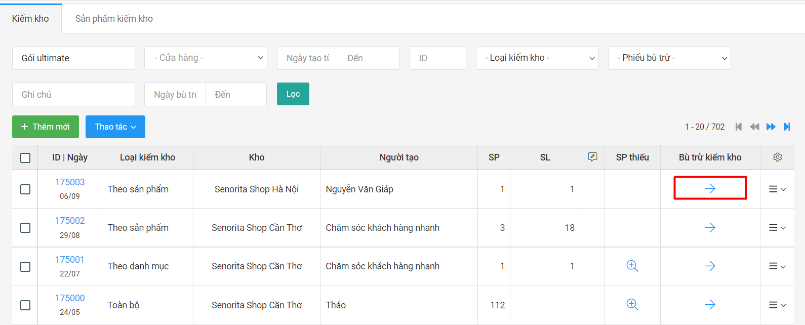
- Khi nhấn "Bù trừ kiểm kho" sẽ chuyển sang màn hình [Bù trừ kiểm kho]
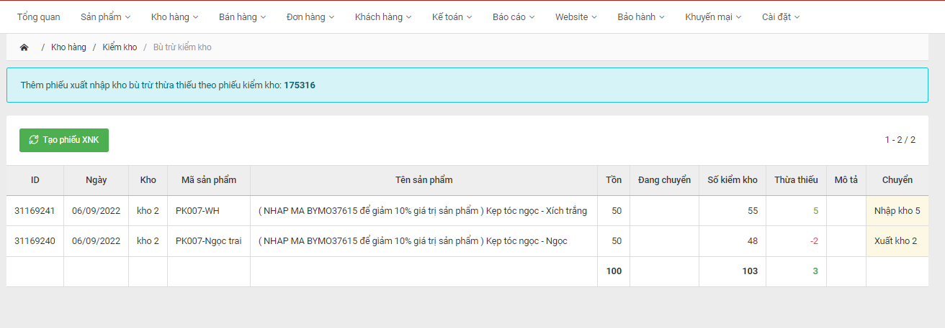
- Nhấn "Tạo phiếu XNK" hệ thống sẽ tự động nhập kho thêm số lượng tương ứng với những sản phẩm thừa, và xuất kho những sản phẩm thiếu.
-> Kết thúc quá trình kiểm kho.

